Feuil1
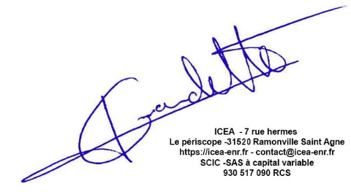
Récapitulatif des factures Etudes -Pechbusque
Etude | Date | Fournisseur | HT | TTC
APS | 2024-01-09 | Bet Ramat | 1,425.00 € | 1,710.00 €
APS, DCE | 2025-04-07 | Bet Ramat | 1,837.50 € | 2,205.00 €
ACT,DET,AOR | 2025-08-08 | Bet Ramat | 1,987.50 € | 2,385.00 €
 |  |  | 5,250.00 € | 6,300.00 €

